기술및기타
기술협상내역(기술 및 기타)

no | 고유 번호 | 대분류 | 요구사항 명 | 요구사항 주요 내용 | 제안서 Page | 수용여부 | 수용의견
1 | TER-001 | 중계/관리 | AWS 인프라 및 데이터베이스 설계 및 구성 | * AWS 클라우드 아키텍처 제안 | 58 | ○ | ① POS관리시스템과 AWS API서버는 AWS ECS에 구성하고, DB는 Aurora DB로 구축 함
2 | TER-002 | 공통 | 보안 기술 | * 인프라 , 데이터베이스 , 애플리케이션 보안에 대한 적용방안 제안 | 52, 58, 64, 65, 66, 110, 111 | ○ | ① AWS 보안기술을 활용하여 구축함
3 | TER-003 | 관리시스템 | 시스템 모니터링 및 관제 시스템 구축 | * POS/ 키오스크 실시간 모니터링 (1) 클라이언트 애플리케이션의 오류 및 상태를 실시간으로 감지 및 추적 대시보드 (2) 매장별 POS/ 키오스크 단말기 네트워크 연결 및 하드웨어 상태 모니터링 대시보드 * POS/ 키오스크 클라이언트 , 로컬 DB , 서버 로그를 AWS 클라우드 로 통합 저장하고 , 이를 활용한 분석 및 오류 및 장애 추적 이 가능 한 체계 구축 필요 * AWS 기반 리소스 (EC2, RDS/Aurora 등 ) 및 데이터베이스의 성능 , 가용성 , 상태를 모니터링 * 시스템 오류 및 장애 발생 시 채널 Slack 등 로 실시간 알림 발송 * 영업관리시스템에서 받은 기준정보를 2000 개 POS/키오스크에 배포하는 과정에서 I/F 성공 여부 확인 가능한 대시보드 (자동 재전송 처리 필요) * POS/키오스크에 서 발생한 판매실적 데이터를 영업관리시스템으로 전송하는 과정에서 I/F 성공 여부 확인 가능한 대시보드 (자동 재전송 처리 필요) | 49, 52, 64 | ○ | ① 서버 내 이슈사항들은 Slack을 통해 운영자그룹에 알림되도록 구축 함
4 | TER-004 | 공통 | CI/CD 및 배포 관리 | * CI/CD 파이프라인 구성 | 71, 72 | ○ | ① gitLab을 활용하여 CI/CD를 구축 함
5 | TER-005 | 공통 | 서버 인프라 및 개발 환경 | * 별첨 기술스텍 참조 제안 | 56, 58, 60 | ○ | ① POS관리시스템과 API서버는 JAVA+React로 구축 함
6 | TER-006 | 키오스크 | 키오스크 하드웨어 장비 | * 키오스크 하드웨어 장비 제안 | 56 | △ | ① 발주사에서 타사 및 타모델 키오스크 도입을 검토하고 있으며, 2월말까지 의사결정 함 - 구축사는 NICE정보통신의 키오스클 모델로 제안함
7 | TADD-001 | 개발언어 | 관리시스템 프론트엔드 개발언어 | * 넥사크로로 변경가능한지 확인요청 |  | ○ | ① POS관리시스템은 JAVA+React로 구축 함
8 | TAD-002 | 키오스크 | 키오스크 하드웨어 형태 | * 가로형으로 변경 가능한지 확인요청 |  | ○ | ① 가로형 키오스크로 구축 함 - 참조로 NICE정보통신의 세로형 키오스크 견적 전달 함
9 | TAD-003 | TOOL | - |  |  | ○ | ① 커뮤니케이션 툴은 Slack을 활용하고, 협업 툴은 Confluence로 하며, 이슈관리는 발주사의 툴 혹은 엑셀로 진행 함
10 | TAD-004 | 인력 | - |  |  | ○ | ① 발주사 BPO그룹은 3월부터 일정을 수립하여 미팅을 진행 함 ② 발주사 시스템 운영인력은 현황분석 지원 및 1차 오픈 이후 인수인계를 위해 투입 함
11 | TAD-005 | 범위 | - |  |  | ○ | ① 판매 데이터는 반품처리를 위해 POS관리시스템으로 최근 3개월치 이관 함 ② 상품 데이터 약 17만건을 POS관리시스템으로 이관 함(신성통상:13만개, 에이션패션: 4만개) ③ 타매장 반품 불가함. 단, 동일 매장 기준으로는 타 POS건 반품도 가능 함
12 | TAD-006 | POS관리 | - | 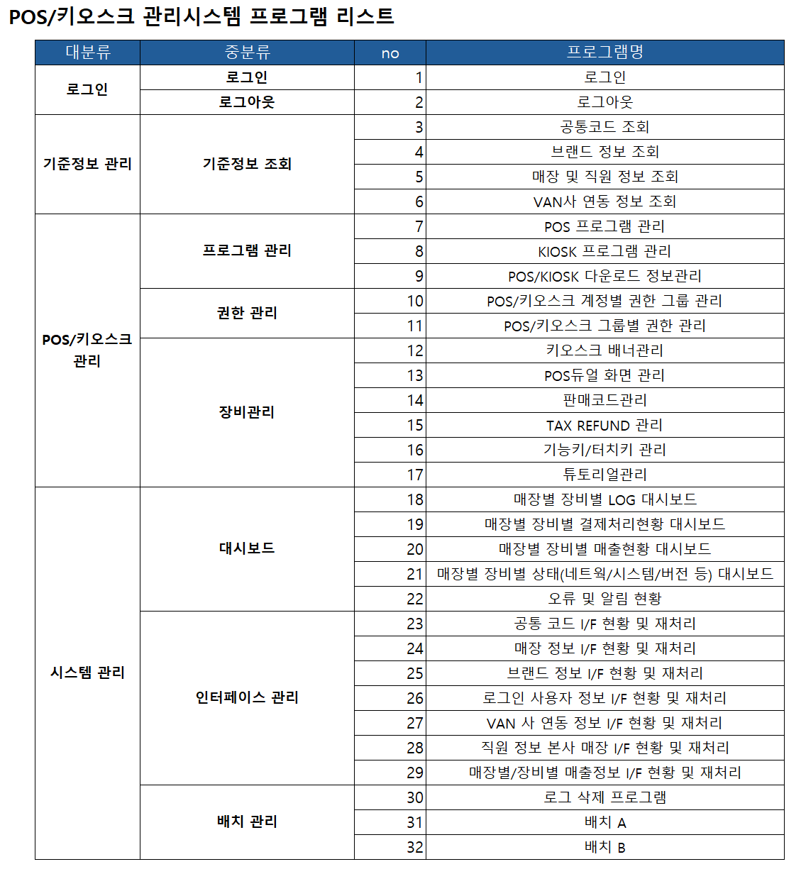 기능 범위 확인 |  | △ | ① POS관리시스템에는 관리자용 판매등록화면을 추가로 구축하며, 판매등록 상세기능은 분석/설계시점에 논의 함 - 바코드리더기/영수증프린터기 등 주변기기 연동 제외 함 - 카드/현금영수증처리등 VAN연동은 제외 함 - 할인/프로모션은 수동적용만 가능 함
13 | TAD-007 | POS장비 | - |  |  | ○ | ① POS 종류, Spec 및 부가장비 내역은 발주사에서 제공 함
14 | TAD-008 | 사무환경 | - |  |  | ○ | ① 발주사는 프로젝트 진행과 구성원간 협업 및 논의가 원활히 진행될 수있는 근무환경을 제공하며, 구축사는 발주사의 근무시간과 복장규정 등을 준수함
15 | TAD-009 | 기타 백오피스 기능 | 레포팅 툴, 메일/SMS/MMS 필요여부 |  |  | △ | ① 레포팅 툴은 없으며, 별도의 레포트 기능 구현 없음 ② SMS/MMS는 slack으로 대체가 가능할 것으로 판단되나 발주사 내부 논의 후 의사결정 함 ③ 메일은 배치, 인터페이스 오류내역 등을 알리기 위해 필요 하며, 분석/설계시 상세화 함
16 | TAD-010 | 개발언어 | POS/키오스크 개발언어 JAVA로 변경 가능여부 |  |  | ○ | ① POS/키오스크는 C#+WPF로 개발함
17 | TAD-011 | 용어 | 시스템 용어 |  |  | ○ | ① POS, 키오스크 ② POS관리시스템(舊 POS/키오스크관리시스템) ③ AWS API서버(舊 중계시스템) ④ 영업관리시스템(현재 운영중인 영업정보 시스템) ⑤ onPremise API서버(신규 인터페이스 시스템)
18 | TAD-012 | SR Freezing | SR 및 데이터 Freezing | 프로젝트에 영향을 주는 영업관리시스템 및 POS의 Source 및 Data 신규/수정은 6월 말까지 수행 후 Freezing 함 단, 긴급사항에 대해서는 발주사와 협의하여 진행 함 |  | ○ | ① 프로젝트에 영향을 주는 영업관리시스템 및 POS의 Source 및 Data 신규/수정은 6월 말까지 수행 후 Freezing 함. 단, 긴급사항에 대해서는 발주사와 협의하여 진행 함
19 | TAD-013 | onPremise API | onPremise API 구축 안 | - DB 종류는? - JDK버전, Tomcat은 AWS와 동일하게 임베디드 Tomcat으로 구성하는지요? - CI/CD는 기존 구성에 통합 할것인지 새롭게 구성할 것인지요? - 모니터링/로깅은 기존 구성에 통합 할것인지 새롭게 구성할 것인지요? |  | △ | ① 사용하시는 DBMS는 Oracle 11G SE 임 ② POS관리시스템과 동일한 버전(JDK 17) 적용 함 ③ Tomcat(WAS) 구성은 AWS Tomcat 버전과 동일하되, 임베디드가 아닌 별도 설치 여부는 논의 함 - 향후 서버담당부서(정보보안팀) 운영 및 유지보수시 별도 설치가 더 용이 ④ CI/CD는 기존 구성은 신규로 구성 함(AS-IS 영업관리시스템 CI/CD 없음) - GitLab으로 POS/키오스크, POS관리시스템, onPremise API 서버 통합 CI/CD 구성 요청 ⑤ 모니터링/로깅은 Jennifer로 연동 함. 단, 라이선스 이슈로 불가능할시 스카우터로 함

